Лист1
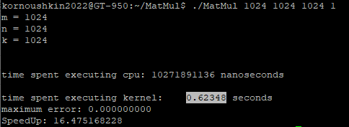
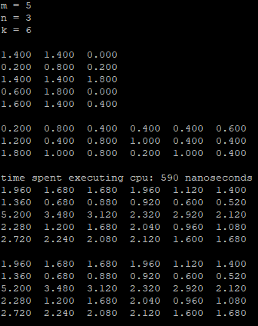
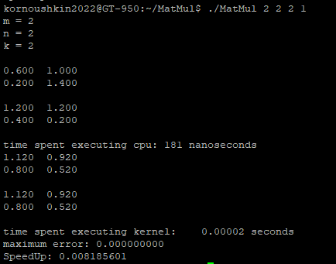
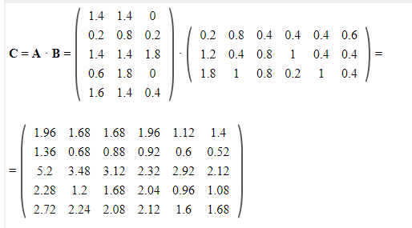
Ускорение
N | 32 | 64 | 128 | 248 | 512 | 1024 | 2048

Т_посл | 0.00013843 | 0.001099147 | 0.009000272 | 0.089425003 | 0.862084387 | 10.271891136 | 177.83439771

Т_паралл | 0.00013 | 0.00026 | 0.00183 | 0.00975 | 0.08973 | 0.62348 | 4.6948

SpeedUp | 1.0648461538 | 4.2274884615 | 4.9181814208 | 9.1717951795 | 9.6075380252 | 16.475093244 | 37.879014593

Error (max(abs(cCpu-cGPU))) | 0 | 0 | 0 | 0 | 0 | 0 | 0

